상품제안서
고속 무선충전 마우스패드 | 상품코드: S00215

 |  |  |  |  |  |  | 02-713-8555 | www.synergygift.co.kr
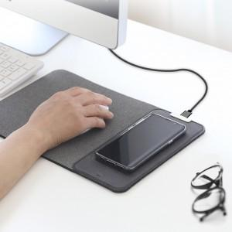 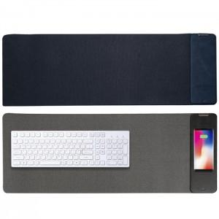 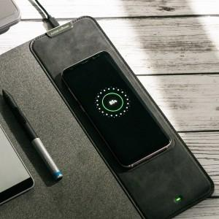

【상세/제작정보】 | 무선 충전기와 마우스패드가 하나로 결합된 신개념 디자인 상품

【인쇄/포장옵션】 | 레이저 / 포장지포장

【공급단가】 | 수량 | 50~ | 100~ | 300~ | 500~ | 1,000~
*VAT별도 | H15M | 22,000원 | 21,600원 | 21,300원 | 20,400원 | 19,890원
 | H16M | 35,200원 | 34,700원 | 33,750원 | 32,400원 | 31,590원

【상품 URL】 | https://www.synergygift.co.kr:443/src/goods_detail.php?gdno=15997

